Glossaire
Terme | Définition | Liens de référence / Source
Usager | Terme souvent employé dans les services publics et sociaux pour désigner une personne utilisant un service. | https://sante.gouv.fr/systeme-de-sante/parcours-des-patients-et-des-usagers/article/parcours-de-sante-de-soins-et-de-vie
Patient | Utilisé principalement dans le contexte médical pour désigner une personne recevant des soins.
Parcours de soins | Parcours qui permet l’accès aux consultations de 1er recours et, quand cela est nécessaire, aux autres lieux de soins : hospitalisation programmée ou non (urgences), hospitalisation à domicile (HAD), soins de suite et de réadaptation (SSR), unité de soins de longue durée (USLD) et établissements d’hébergement pour personnes âgées dépendantes (EHPAD) | https://sante.gouv.fr/systeme-de-sante/parcours-des-patients-et-des-usagers/article/parcours-de-sante-de-soins-et-de-vie
Parcours de santé | Parcours qui s'articule avec, en amont, la prévention en santé et sociale et, en aval, l’accompagnement médico-social et social, le maintien et le retour à domicile

Terminologie de référence | Les terminologies de référence définissent rigoureusement et avec exhaustivité les concepts et expressions appartenant à un domaine de connaissance, y compris les relations entre les concepts. Une terminologie est de référence dans un objectif ou un domaine de connaissance précis. | source d'après thèse Nicolas Griffon Rosenbloom, S T, Miller, Randolph A, Johnson, Kevin B, Elkin, Peter L, & Brown, Steven H. 2006. Interface terminologies : facilitating direct entry of clinical data into electronic health record systems. Journal of the American Medical Informatics Association, 13(3), 27788
Terminologie pivot | Une Terminologie pivot est une Terminologie qui peut être utilisée dans un SI pour consolider/transcoder les données provenant de différentes sources/cas d'usage.
Terminologie d'interface | Une terminologie d'interface du domaine médical est une collection systématique de termes liés aux soins qui favorise la saisie par les professionnels de santé des informations d’un patient dans les applications informatiques tels que des outils de recueil de données cliniques ou d'aide à la décision. Les terminologies d'interface permettent aussi l'affichage des informations sur le patient stockées informatiquement sous forme de texte lisible par les médecins. | source d'après thèse Nicolas Griffon Rosenbloom, S T, Miller, Randolph A, Johnson, Kevin B, Elkin, Peter L, & Brown, Steven H. 2006. Interface terminologies : facilitating direct entry of clinical data into electronic health record systems. Journal of the American Medical Informatics Association, 13(3), 27788

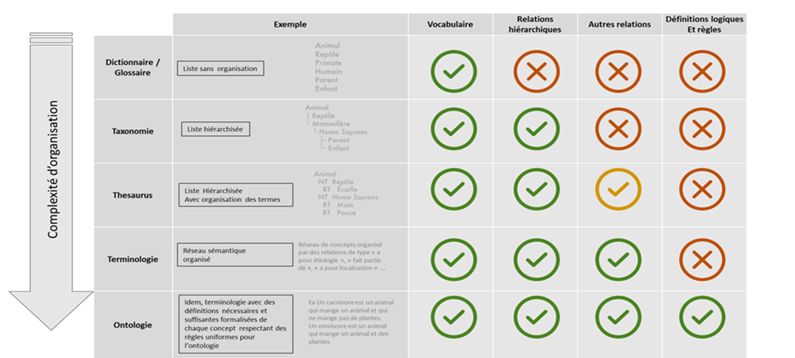
Dictionnaire
Taxonomie (sert à classifier)
Thesaurus (sert à indexer)
Terminologie
Ontologie (Sert à instancier et à raisonner) - Les terminologies sur le SMT sont tous au format ontologies
Concept | Classes (ou concepts), qui représentent une famille / groupe : Chaque classe contient une ou plusieurs instance(s) (ou individu(s)) ; Une instance peut appartenir à plusieurs concepts.

Gratuit | Accessible à tous sans action préalable de la part de l'Etat
Gratuit (Droits acquis par la France) | Droits acquis via les ministères ou agences d'état. L'utilisateur peut accéder gratuitement aux terminologies sous réserve, le cas échéant, d’accepter les licences.
Licence Domaine public Licence permissive : ++++ | Ouvert à tous sans conditions de réutilisation et/ou de modification de contenus
Licence ouverte (Etalab) Licence permissive : +++ | LOv2 - Licence ouverte V2.0 fournie par Etalab, une mission de la Direction Interministérielle du Numérique (DINUM) recommandant les conditions de réutilisation des données d'origine publique. Le « Réutilisateur » est libre de réutiliser l’« Information » sous réserve de mentionner la paternité de l’«Information» : sa source (a minima le nom du « Concédant ») et la date de la dernière mise à jour de l’« Information » réutilisée. | https://github.com/etalab/licence-ouverte/blob/master/LO.md
Licence ouverte (CC BY 3.0) Licence permissive : +++ / ++ (pour ND) | CC BY 3.0 - Licence ouverte internationale fournie par Creative common.org qui permet le partage de créations de façon flexible, Elles sont nommées selon le modèle suivant : CC BY + spécifications reliées par des tirets (qui sont optionnelles). Les spécifications sont : /-NC : Commercial / Non Commercial /-ND : Modifiable / Non Modifiable (pas d'œuvres dérivées) /-SA : licences des créations dérivées au choix du créateur final / créations dérivées à partager selon la même licence. Par ex. Licence CC BY-ND 3.0 IGO permet permet aux utilisateurs d'utiliser et redistribuer sans modifier Par ex. Licence CC BY-NC-SA 3.0 IGO permet aux utilisateurs de copier, reproduire, réimprimer, diffuser, traduire et adapter librement une œuvre pour un usage non commercial | https://creativecommons.org/licenses/by/3.0/legalcode
Licence ouverte (CC BY 4.0) Licence permissive : +++ / ++ (pour ND) | CC BY 4.0 - nouvelle version de CCBY 3.0 | https://creativecommons.org/licenses/by/4.0/legalcode
Licence LOINC Licence permissive : ++ | La licence définit les principales règles d’usage des codes LOINC et intégralité des informations associées : 1) Il est interdit de modifier des informations extraites des formats de distribution LOINC 2) Il est possible d’enrichir la description de la base LOINC avec d’autres informations 3) Il est formellement interdit d’utiliser les Part pour autre chose que décrire un code LOINC et faire des alignements vers d’autres ontologies 4) Les traductions de codes LOINC doivent être remonté au Regesntrief et sont soumis à la présente licence 5) Tout usage de la LOINC doit explicitement indiquer un copy right | https://loinc.org/kb/license/
Licence EMA, Licence permissive : + | Conditions d'utilisation
Licence d'affiliation SNOMED CT, Licence permissive : ++ | Licence d'affiliation, créée par la SNOMED Int., obligatoire pour utiliser et/ou implémenter tout ou partie (jeu de valeurs, alignement, …) de la SNOMED CT
Licence nationale SNOMED CT, Licence permissive : ++ | Licence, créée par l'ANS, obligatoire pour utiliser et/ou implémenter tout ou partie de l'édition nationale française SNOMED CT. Elle ne se suffit pas à elle-même et nécessite d'accepter au préalable la licence d'affiliation SNOMED CT.
Licence NUVA, Licence permissive : ++ | Licence Syadem de libre diffusion
Licence Médicabase Licence permissive : ++ | Licence Médicabase de libre diffusion (type cc by nd)
licence référentiel UCD en lien avec le CIP. Licence permissive : ++ | Licence Club interpharmaceutique de libre diffusion (type cc by nd)

Production de soins & coordination interprofessionnelle | Les cas d'usage "Production de soins & coordination interprofessionnelle" concernent tout acte de soins produit dans le cadre du parcours de soins (contacts avec système de santé, investigations, diagnostics, traitements, données administratives) : intégrant les activités de codage et de transfert de données à l'équipe de soins. L’acte de soin va déclencher une action de codage. Cette action est réalisée par le professionnel de santé (point A) soit directement (terminologie d'interface), soit indirectement (transcodage, à partir de la terminologie utilisée par le professionnel, vers une autre terminologie interopérable. L'objectif coordination interprofessionnelle est de consolider, à des fins de prise en charge du patient, au sein d'une équipe de soins, un dossier patient électronique entre deux points de production de soins (point A et point B). La donnée est transférée, soit directement (même terminologie aux points A et B), soit indirectement au moyen d'un alignement (terminologies différentes aux points A et B).
Pilotage de politiques de santé | Les cas d'usage "Pilotage des politiques de santé" concernent : - le codage de données patients réalisé au niveau du poste du professionnel de santé à des fins de suivi des soins par indicateurs (qualitatif ou quantitatif) en vue, par exemple, de constitution de marchés publics, de mise en place d’indicateurs de suivi de maladie chronique… - l'échange de données patients entre un poste de soins (point A de Professionnel de santé) et un poste d'une institution en charge du suivi des soins (point B administratif) à des fins de paiement ou de pilotage - l'échange de données entre 2 institutions administratives à des fins de pilotage (p.ex. ANSM et DGS pour le suivi des pénuries de produits de santé).
Exploitation de données | Les terminologies utilisées pour les cas d'usage "Exploitation de données" permettent de faire converger des données hétérogènes vers des standards internationaux reconnus et répandus. Certaines de ces terminologies peuvent aider à l’annotation de données patients textuelles permettant de passer à un format structuré facilitant leur exploitation. Les données hétérogènes peuvent provenir de sources de données différentes (p.ex. 2 systèmes d’information d’un hôpital) et/ou avoir été collectées à des périodes différentes. Les terminologies standards partagés contribuent à la traçabilité des concepts et facilitent l'exploration des données à des fins d'analyses et de recherches (p.ex. constitution de cohortes de patients, consolidation d'essais multicentriques, entrepôts de données de santé, projets IA…).

Motifs de contact | Un motif de contact désigne la raison pour laquelle un patient entre en contact avec le système de soins. Il s'agit de la verbalisation du problème par le patient, un aidant ou un soignant, qui constitue la demande de soins. Ce motif est essentiel pour comprendre les besoins du patient et orienter les actions de soin appropriées. Les motifs de contact peuvent être classés en plusieurs catégories selon le service de santé contacté : - Services de prévention : le motif est une demande de vaccination, de dépistages, de conseils de santé… - Services de Soins primaire ou spécialisés : le motif est alors la liste des symptômes motivant le patient à consulter. - Services de Soins palliatifs : le motif est la demande de l'accompagnement du patient (gestion de la douleur et des symptômes pour les maladies graves). - Services de soins médicaux et de réadaptation : demande de prise en charge du patient pour améliorer ses capacités fonctionnelles après une maladie ou une blessure.
Examens | Un examen est une évaluation/mesure réalisée par un professionnel de santé pour observer et analyser l'état de santé d'un patient. Un examen est un acte médical qui contribue à la prévention, au dépistage, au diagnostic ou à l'évaluation du risque de survenue d'états pathologiques. L'examen peut être de différente nature : - Examen clinique réalisé par un professionnel de santé pour observer et analyser l'état de santé d'un patient. Il inclut l'anamnèse (interrogatoire), la mesure de signes vitaux (poids, pression artérielle, pouls...), l’inspection, la palpation, la percussion et l'auscultation. Cet examen permet de recueillir des données cliniques essentielles pour établir un diagnostic et orienter la prise en charge thérapeutique. - Examen biologique comprenant trois phases : pré-analytique (prélèvement et préparation de l'échantillon), analytique (processus technique d'analyse) et post-analytique (validation et interprétation des résultats). - Examen d'imagerie médicale utilisant des techniques comme la radiographie, l'IRM, le scanner, l'échographie, la scintigraphie et toute autre technique d'imagerie pour visualiser l'intérieur du corps humain ou une activité physiologique.
Diagnostics | Le diagnostic est le jalon du parcours de soins identifiant la maladie ou une condition de santé à partir des symptômes et des résultats d'examens cliniques, biologiques, et d'imagerie. Il est essentiel pour orienter la prise en charge thérapeutique et coordonner les interventions des différents professionnels de santé impliqués dans le parcours de soins
...

